1款
１款 特別区税

項 | 目 | 節 名 |  | 収入済概要
1 特別区民税

 | 1 特別区民税

 |  | 1 | 現年課税分 （課税課，納税課） | 予算現額 | (円) | 67,574,099,000 | 件数（件）
 |  |  |  | 調定額 | (円) | 68,744,006,725 | 1,036,901
 |  |  |  | 収入済額 | (円) | 68,075,780,714 | 1,004,219
 |  |  |  | 不納欠損額 | (円) | 4,786,807 | 183
 |  |  |  | 還付未済額 | (円) | 17,950,501 | 1,069
 |  |  |  | 収入未済額 | (円) | 681,389,705 | 33,568 |  | 決算書 | 55 頁
 |  |  | 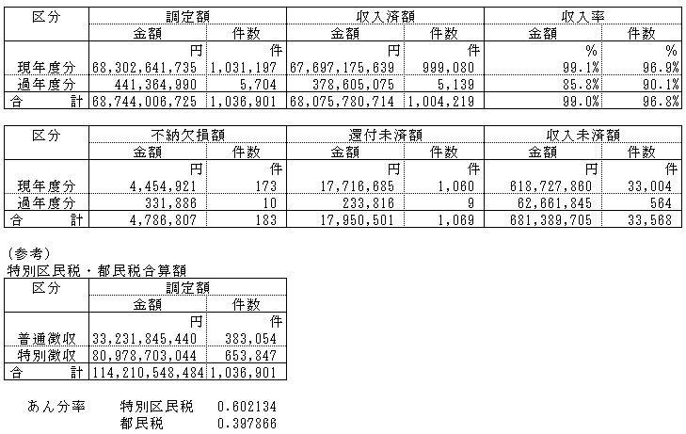
 |  | 2 | 滞納繰越分 （納税課） | 予算現額 | (円) | 603,241,000 | 件数（件）
 |  |  |  | 調定額 | (円) | 1,784,688,714 | 83,541
 |  |  |  | 収入済額 | (円) | 628,848,032 | 27,338
 |  |  |  | 不納欠損額 | (円) | 138,029,783 | 7,779
 |  |  |  | 還付未済額 | (円) | 1,299,944 | 76
 |  |  |  | 収入未済額 | (円) | 1,019,110,843 | 48,500 |  | 決算書 | 55 頁
2 軽自動車税

 | 1 環境性能割

 |  | 1 | 現年課税分 （課税課） | 予算現額 | (円) | 16,785,000 | 件数（件）
 |  |  |  | 調定額 | (円) | 19,044,500 | 835
 |  |  |  | 収入済額 | (円) | 19,044,500 | 835
 |  |  |  | 不納欠損額 | (円) | 0 | 0
 |  |  |  | 還付未済額 | (円) | 0 | 0
 |  |  |  | 収入未済額 | (円) | 0 | 0 |  | 決算書 | 55 頁
 | 2 種別割

 |  | 1 | 現年課税分 （課税課） | 予算現額 | (円) | 200,097,000 | 件数（件）
 |  |  |  | 調定額 | (円) | 208,385,500 | 39,780
 |  |  |  | 収入済額 | (円) | 204,073,300 | 38,566
 |  |  |  | 不納欠損額 | (円) | 11,700 | 3
 |  |  |  | 還付未済額 | (円) | 195,000 | 57
 |  |  |  | 収入未済額 | (円) | 4,495,500 | 1,268 |  | 決算書 | 55 頁
 |  | 2 | 滞納繰越分 （課税課） | 予算現額 | (円) | 2,734,000 | 件数（件）
 |  |  |  | 調定額 | (円) | 16,584,100 | 4,913
 |  |  |  | 収入済額 | (円) | 3,012,800 | 792
 |  |  |  | 不納欠損額 | (円) | 2,623,000 | 817
 |  |  |  | 還付未済額 | (円) | 55,800 | 16
 |  |  |  | 収入未済額 | (円) | 11,004,100 | 3,320 |  | 決算書 | 55 頁
3 特別区たばこ税

 | 1 特別区たばこ税

 |  | 1 | 現年課税分 （課税課） | 予算現額 | (円) | 3,144,000,000 | 件数（件）
 |  |  |  | 調定額 | (円) | 3,067,019,769 | 129
 |  |  |  | 収入済額 | (円) | 3,067,019,769 | 129
 |  |  |  | 不納欠損額 | (円) | 0 | 0
 |  |  |  | 還付未済額 | (円) | 0 | 0
 |  |  |  | 収入未済額 | (円) | 0 | 0 |  | 決算書 | 57 頁
 |  | 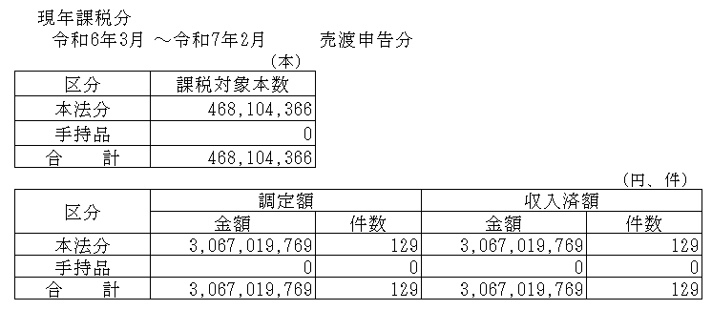
 |  | 2 | 滞納繰越分 （課税課） | 予算現額 | (円) | 0 | 件数（件）
 |  |  |  | 調定額 | (円) | 24,242 | 3
 |  |  |  | 収入済額 | (円) | 0 | 0
 |  |  |  | 不納欠損額 | (円) | 0 | 0
 |  |  |  | 還付未済額 | (円) | 0 | 0
 |  |  |  | 収入未済額 | (円) | 24,242 | 3 |  | 決算書 | 57 頁
4 入湯税

 | 1 入湯税

 |  | 1 | 現年課税分 （課税課） | 予算現額 | (円) | 20,383,000 | 件数（件） | 使途 観光の振興に必要な経費
 |  |  |  | 調定額 | (円) | 20,009,250 | 12
 |  |  |  | 収入済額 | (円) | 20,009,250 | 12
 |  |  |  | 不納欠損額 | (円) | 0 | 0
 |  |  |  | 還付未済額 | (円) | 0 | 0
 |  |  |  | 収入未済額 | (円) | 0 | 0 |  | 決算書 | 57 頁

19款
１９款 諸収入

項 | 目 | 節 名 |  | 収入済概要
1 延滞金、加算金及び過料

 | 1 延滞金

 |  | 1 | 延滞金 （課税課，納税課，保育課） | 予算現額 | (円) | 93,024,000
 |  |  |  | 調定額 | (円) | 90,874,638
 |  |  |  | 収入済額 | (円) | 91,090,776
 |  |  |  | 不納欠損額 | (円) | 0
 |  |  |  | 還付未済額 | (円) | 216,138
 |  |  |  | 収入未済額 | (円) | 0 |  | 決算書 | 203 頁
 | 2 加算金

 |  | 1 | 加算金 （課税課） | 予算現額 | (円) | 1,000
 |  |  |  | 調定額 | (円) | 0
 |  |  |  | 収入済額 | (円) | 0
 |  |  |  | 不納欠損額 | (円) | 0
 |  |  |  | 還付未済額 | (円) | 0
 |  |  |  | 収入未済額 | (円) | 0 |  | 決算書 | 203 頁
 | 3 過料

 |  | 1 | 過料 （納税課，環境課） | 予算現額 | (円) | 4,000
 |  |  |  | 調定額 | (円) | 0
 |  |  |  | 収入済額 | (円) | 0
 |  |  |  | 不納欠損額 | (円) | 0
 |  |  |  | 還付未済額 | (円) | 0
 |  |  |  | 収入未済額 | (円) | 0 |  | 決算書 | 203 頁
2 特別区預金利子

 | 1 特別区預金利子

 |  | 1 | 歳計現金等預金利子 （会計課） | 予算現額 | (円) | 200,000
 |  |  |  | 調定額 | (円) | 10,394,008
 |  |  |  | 収入済額 | (円) | 10,394,008
 |  |  |  | 不納欠損額 | (円) | 0
 |  |  |  | 還付未済額 | (円) | 0
 |  |  |  | 収入未済額 | (円) | 0 |  | 決算書 | 203 頁
3 貸付金元利収入

 | 1 貸付金返還金

 |  | 1 | 土地開発公社事業資金貸付金返還金 （経理課） | 予算現額 | (円) | 168,629,000 | 件数（件）
 |  |  |  | 調定額 | (円) | 169,276,131 | 4
 |  |  |  | 収入済額 | (円) | 169,276,131 | 4
 |  |  |  | 不納欠損額 | (円) | 0 | 0
 |  |  |  | 還付未済額 | (円) | 0 | 0
 |  |  |  | 収入未済額 | (円) | 0 | 0 | 決算書 | 203 頁
 |  | 2 | 生業資金貸付金返還金 （保・管理課） | 予算現額 | (円) | 946,000 | 件数（件）
 |  |  |  | 調定額 | (円) | 15,820,197 | 693
 |  |  |  | 収入済額 | (円) | 597,064 | 26
 |  |  |  | 不納欠損額 | (円) | 1,383,520 | 70
 |  |  |  | 還付未済額 | (円) | 0 | 0
 |  |  |  | 収入未済額 | (円) | 13,839,613 | 597 | 決算書 | 203 頁
 |  | 3 | 奨学資金貸付金返還金 （学務課） | 予算現額 | (円) | 42,029,000 | 件数（件）
 |  |  |  | 調定額 | (円) | 106,093,231 | 10,401
 |  |  |  | 収入済額 | (円) | 43,427,563 | 3,853
 |  |  |  | 不納欠損額 | (円) | 2,396,600 | 249
 |  |  |  | 還付未済額 | (円) | 0 | 0
 |  |  |  | 収入未済額 | (円) | 60,269,068 | 6,299 | 決算書 | 203 頁
 |  | 4 | 福祉人材修学資金貸付金返還金 （保・管理課） | 予算現額 | (円) | 183,000 | 件数（件）
 |  |  |  | 調定額 | (円) | 619,876 | 82
 |  |  |  | 収入済額 | (円) | 30,000 | 3
 |  |  |  | 不納欠損額 | (円) | 0 | 0
 |  |  |  | 還付未済額 | (円) | 0 | 0
 |  |  |  | 収入未済額 | (円) | 589,876 | 79 | 決算書 | 205 頁
 |  | 5 | 精神障害者施設貸付金返還金 （障害者生活支援課） | 予算現額 | (円) | 1,300,000 | 件数（件）
 |  |  |  | 調定額 | (円) | 2,000,000 | 2
 |  |  |  | 収入済額 | (円) | 1,300,000 | 1
 |  |  |  | 不納欠損額 | (円) | 0 | 0
 |  |  |  | 還付未済額 | (円) | 0 | 0
 |  |  |  | 収入未済額 | (円) | 700,000 | 1 | 決算書 | 205 頁
 |  | 6 | 応急小口資金貸付金返還金 （杉並福祉事務所） | 予算現額 | (円) | 1,056,000 | 件数（件）
 |  |  |  | 調定額 | (円) | 9,203,100 | 954
 |  |  |  | 収入済額 | (円) | 336,200 | 35
 |  |  |  | 不納欠損額 | (円) | 325,000 | 33
 |  |  |  | 還付未済額 | (円) | 0 | 0
 |  |  |  | 収入未済額 | (円) | 8,541,900 | 886 | 決算書 | 205 頁
 |  | 7 | 女性福祉資金貸付金返還金 （杉並福祉事務所） | 予算現額 | (円) | 7,553,000 | 件数（件）
 |  |  |  | 調定額 | (円) | 20,950,898 | 2,982
 |  |  |  | 収入済額 | (円) | 6,812,036 | 815
 |  |  |  | 不納欠損額 | (円) | 0 | 0
 |  |  |  | 還付未済額 | (円) | 0 | 0
 |  |  |  | 収入未済額 | (円) | 14,138,862 | 2,167 | 決算書 | 205 頁
 |  | 8 | 災害援護資金貸付金返還金 （保・管理課） | 予算現額 | (円) | 1,388,000 | 件数（件）
 |  |  |  | 調定額 | (円) | 921,261 | 4
 |  |  |  | 収入済額 | (円) | 921,261 | 4
 |  |  |  | 不納欠損額 | (円) | 0 | 0
 |  |  |  | 還付未済額 | (円) | 0 | 0
 |  |  |  | 収入未済額 | (円) | 0 | 0 | 決算書 | 205 頁
 |  | 9 | ＮＰＯ等介護保険事業者資金貸付金返還金 （介護保険課） | 予算現額 | (円) | 300,000 | 件数（件）
 |  |  |  | 調定額 | (円) | 300,000 | 1
 |  |  |  | 収入済額 | (円) | 300,000 | 1
 |  |  |  | 不納欠損額 | (円) | 0 | 0
 |  |  |  | 還付未済額 | (円) | 0 | 0
 |  |  |  | 収入未済額 | (円) | 0 | 0 | 決算書 | 205 頁
 | 2 貸付金利子

 |  | 1 | 生業資金貸付金利子 （保・管理課） | 予算現額 | (円) | 114,000 | 件数（件）
 |  |  |  | 調定額 | (円) | 1,238,055 | 1,075
 |  |  |  | 収入済額 | (円) | 62,000 | 20
 |  |  |  | 不納欠損額 | (円) | 96,010 | 100
 |  |  |  | 還付未済額 | (円) | 0 | 0
 |  |  |  | 収入未済額 | (円) | 1,080,045 | 955 | 決算書 | 205 頁
 |  | 2 | 女性福祉資金貸付金利子 （杉並福祉事務所） | 予算現額 | (円) | 113,000 | 件数（件）
 |  |  |  | 調定額 | (円) | 217,492 | 282
 |  |  |  | 収入済額 | (円) | 109,696 | 92
 |  |  |  | 不納欠損額 | (円) | 0 | 0
 |  |  |  | 還付未済額 | (円) | 0 | 0
 |  |  |  | 収入未済額 | (円) | 107,796 | 190 | 決算書 | 205 頁
 |  | 3 | 災害援護資金貸付金利子 （保・管理課） | 予算現額 | (円) | 9,000 | 件数（件）
 |  |  |  | 調定額 | (円) | 7,148 | 1
 |  |  |  | 収入済額 | (円) | 7,148 | 1
 |  |  |  | 不納欠損額 | (円) | 0 | 0
 |  |  |  | 還付未済額 | (円) | 0 | 0
 |  |  |  | 収入未済額 | (円) | 0 | 0 | 決算書 | 205 頁
4 受託事業収入

 | 1 保健福祉費受託収入

 |  | 1 | 保育園受託収入 （保育課） | 予算現額 | (円) | 11,702,000
 |  |  |  | 調定額 | (円) | 14,471,010
 |  |  |  | 収入済額 | (円) | 14,471,010
 |  |  |  | 不納欠損額 | (円) | 0
 |  |  |  | 還付未済額 | (円) | 0
 |  |  |  | 収入未済額 | (円) | 0 |  | 決算書 | 205 頁
 |  | 2 | 予防接種受託収入 （保健予防課） | 予算現額 | (円) | 221,774,000
 |  |  |  | 調定額 | (円) | 188,090,152
 |  |  |  | 収入済額 | (円) | 188,090,152
 |  |  |  | 不納欠損額 | (円) | 0
 |  |  |  | 還付未済額 | (円) | 0
 |  |  |  | 収入未済額 | (円) | 0 |  | 決算書 | 207 頁
 |  | 3 | 広域連合受託収入 （国保年金課） | 予算現額 | (円) | 223,819,000
 |  |  |  | 調定額 | (円) | 214,877,587
 |  |  |  | 収入済額 | (円) | 214,877,587
 |  |  |  | 不納欠損額 | (円) | 0
 |  |  |  | 還付未済額 | (円) | 0
 |  |  |  | 収入未済額 | (円) | 0 |  | 決算書 | 207 頁
 |  | 4 | 作業所受託事業収入 （障害者生活支援課） | 予算現額 | (円) | 0
 |  |  |  | 調定額 | (円) | 39,787
 |  |  |  | 収入済額 | (円) | 0
 |  |  |  | 不納欠損額 | (円) | 0
 |  |  |  | 還付未済額 | (円) | 0
 |  |  |  | 収入未済額 | (円) | 39,787 |  | 決算書 | 207 頁
 |  | 5 | 石綿健康被害救済給付 （保健予防課） | 予算現額 | (円) | 0
 |  |  |  | 調定額 | (円) | 3,121
 |  |  |  | 収入済額 | (円) | 3,121
 |  |  |  | 不納欠損額 | (円) | 0
 |  |  |  | 還付未済額 | (円) | 0
 |  |  |  | 収入未済額 | (円) | 0 |  | 決算書 | 207 頁
 | 2 都市整備費受託収入

 |  | 1 | 高齢者住宅管理受託収入 （住宅課） | 予算現額 | (円) | 5,881,000
 |  |  |  | 調定額 | (円) | 5,881,200
 |  |  |  | 収入済額 | (円) | 5,881,200
 |  |  |  | 不納欠損額 | (円) | 0
 |  |  |  | 還付未済額 | (円) | 0
 |  |  |  | 収入未済額 | (円) | 0 |  | 決算書 | 207 頁
 |  | 2 | 道路掘削復旧費収入 （土木管理課） | 予算現額 | (円) | 129,326,000
 |  |  |  | 調定額 | (円) | 93,578,964
 |  |  |  | 収入済額 | (円) | 93,578,964
 |  |  |  | 不納欠損額 | (円) | 0
 |  |  |  | 還付未済額 | (円) | 0
 |  |  |  | 収入未済額 | (円) | 0 |  | 決算書 | 207 頁
 |  | 3 | 道路設備改良工事費収入 （土木計画課，杉並土木事務所） | 予算現額 | (円) | 373,963,000
 |  |  |  | 調定額 | (円) | 462,357,855
 |  |  |  | 収入済額 | (円) | 462,357,855
 |  |  |  | 不納欠損額 | (円) | 0
 |  |  |  | 還付未済額 | (円) | 0
 |  |  |  | 収入未済額 | (円) | 0 |  | 決算書 | 207 頁
5 施設賄費収入

 | 1 保健福祉施設賄費収入

 |  | 1 | 障害者施設賄費収入 （障害者生活支援課） | 予算現額 | (円) | 8,593,000
 |  |  |  | 調定額 | (円) | 8,329,690
 |  |  |  | 収入済額 | (円) | 8,276,100
 |  |  |  | 不納欠損額 | (円) | 0
 |  |  |  | 還付未済額 | (円) | 0
 |  |  |  | 収入未済額 | (円) | 53,590 |  | 決算書 | 209 頁
6 収益事業収入

 | 1 特別区競馬組合分配金

 |  | 1 | 特別区競馬組合分配金 （総務課） | 予算現額 | (円) | 600,000,000
 |  |  |  | 調定額 | (円) | 600,000,000
 |  |  |  | 収入済額 | (円) | 600,000,000
 |  |  |  | 不納欠損額 | (円) | 0
 |  |  |  | 還付未済額 | (円) | 0
 |  |  |  | 収入未済額 | (円) | 0 |  | 決算書 | 209 頁
7 雑入

 | 1 滞納処分費

 |  | 1 | 滞納処分費 （納税課） | 予算現額 | (円) | 512,000
 |  |  |  | 調定額 | (円) | 0
 |  |  |  | 収入済額 | (円) | 0
...
 |  |  | 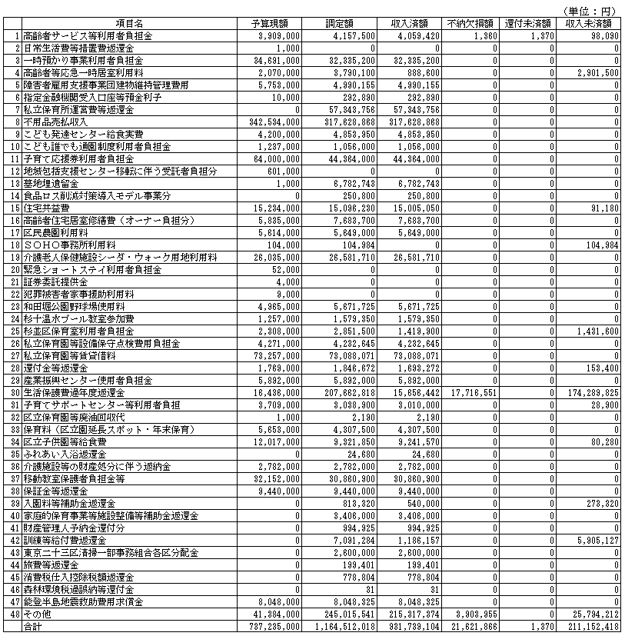
 |  | 14 | 公費負担医療 （保健予防課） | 予算現額 | (円) | 0
 |  |  |  | 調定額 | (円) | 4,327
 |  |  |  | 収入済額 | (円) | 4,327
 |  |  |  | 不納欠損額 | (円) | 0
 |  |  |  | 還付未済額 | (円) | 0
 |  |  |  | 収入未済額 | (円) | 0 |  | 決算書

